TIMER0
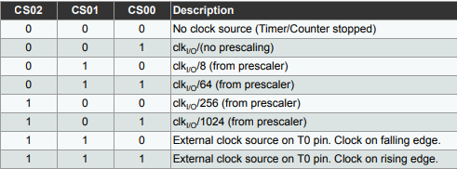
Tamaño del Timer (BITS) | 8
System Clock Frequency (Hz) | 16000000
System Clock Prescaler | 1
Clock I/O Frequency (Hz) | 16000000
Clock I/O Prescaler | 64
Delay deseado | 0
Cantidad de bits | 256

Prescaler minimo | 0
Tiempo Maximo | 0.001024

TCNT0 | 256
OCR0A | 0

SYSTEM CLOCK PRESCALER

PWM
Tamaño del Timer (BITS) | 16 |  | 250000
System Clock Frequency (Hz) | 16000000 |  | 0.000004
System Clock Prescaler | 8
Clock Frequency (Hz) | 2000000
PWM Prescaler | 8
Duty Cycle | 2.5
Cantidad de bits | 65536 |  |  | 0.19073486328 | 125
 |  |  |  | 0.95367431641
FAST PWM
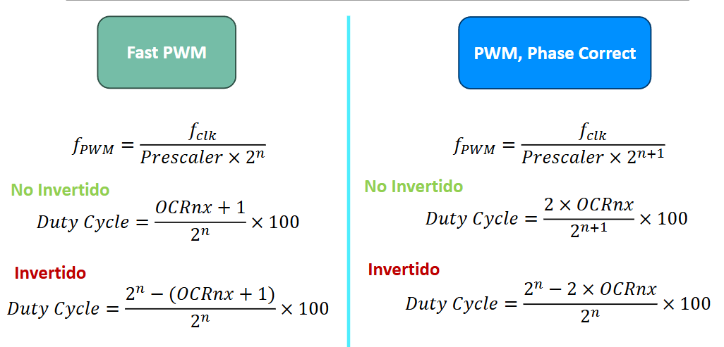
F PWM | 3.8146972656
T MAXIMO | 0.262144
T MAXIMO MS | 262.144

OCRxN |  |  | HEX
NO INVERTIDO | 1637.4 | 1638 | 0666
INVERTIDO | 63896.6 | 63897 | F999

PWM, PHASE CORRECT
F PWM | 1.9073486328
T MAXIMO | 0.524288
T MAXIMO MS | 524.288

OCRxN
NO INVERTIDO | 1638.4 | 1639 | 0667
INVERTIDO | 31948.8 | 31949 | 7CCD

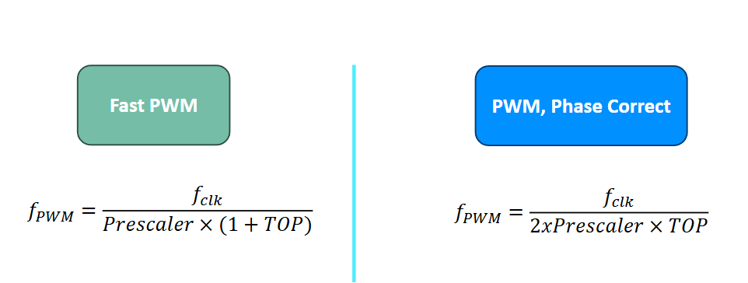
TIMER 1
F PWM deseado | 50
T PWM deseado | 0.02
FAST PWM
TOP | 4999
OCRxN | 125

